REGISTRO INSP. DIMEN.
 | Registro de inspección y dimensionamiento de herramientas |  | Fecha de Aprobación: 30-06-2026

 |  |  | Revisión: 0

FECHA: | 2026-07-19
CLIENTE: | EP PETROECUADOR
POZO: | LLENAR POZO
TIPO DE HERRAMIENTA: | LLENAR HERRAMIENTA
SERIE: | LLENAR SERIE


INSPECCIONADO POR: LENIN NATA |  | FIRMA:

REVISADO POR: JEFFERSON VACA |  | FIRMA:

LIBERADO POR QHSE: DAYANA ESPEJO |  | FIRMA:

PUP JOINT.
 | Registro de inspección y dimensionamiento de herramientas |  | Fecha de Aprobación: 30-06-2026

 |  |  | Revisión: 0

FECHA: | 2026-08-23
CLIENTE: | EP PETROECUADOR
POZO: | SCH-075
TIPO DE HERRAMIENTA: | PUP JOINT TBG 3 1/2" 9.3#/FT EUE
SERIE: | 133026-1

 | PUP JOINT

3 1/2 EUE BOX
3 1/2 EUE PIN
3.500'' OD
3.000'' ID
8.2'
4.500'' OD

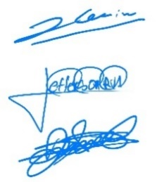
INSPECCIONADO POR: LENIN NATA |  | FIRMA:

REVISADO POR: JEFFERSON VACA |  | FIRMA:

LIBERADO POR QHSE: DAYANA ESPEJO |  | FIRMA:

X OVER
 | Registro de inspección y dimensionamiento de herramientas |  | Fecha de Aprobación: 30-06-2026

 |  |  | Revisión: 0

FECHA: | 2026-08-23
CLIENTE: | EP PETROECUADOR
POZO: | SCH-075
TIPO DE HERRAMIENTA: | CROSSOVER 2-7/8 EUE PIN X 3-1/2 EUE BOX
SERIE: | OCG 16066-4

 | CROSSOVER

CONN
3 1/2 EUE BOX
CONN
2 7/8 EUE PIN
4.500'' OD
2.500'' ID
1.33'

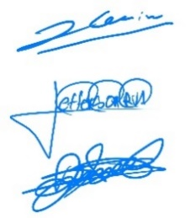
INSPECCIONADO POR: LENIN NATA |  | FIRMA:

REVISADO POR: JEFFERSON VACA |  | FIRMA:

LIBERADO POR QHSE: DAYANA ESPEJO |  | FIRMA:

ROTARY SUBW
 | Registro de inspección y dimensionamiento de herramientas |  | Fecha de Aprobación: 30-06-2026

 |  |  | Revisión: 0

FECHA: | 2026-08-23
CLIENTE: | EP PETROECUADOR
POZO: | SCH-075
TIPO DE HERRAMIENTA: | CROSSOVER 3 1/2" EUE PIN X 3 1/2" EUE PIN
SERIE: | OCG 16536

 | ROTARY SUB


CONN
3 1/2 EUE PIN
CONN
3 1/2 EUE PIN
3.750" OD
3.000" ID
1.10'


INSPECCIONADO POR: LENIN NATA |  | FIRMA:

REVISADO POR: JEFFERSON VACA |  | FIRMA:

LIBERADO POR QHSE: DAYANA ESPEJO |  | FIRMA:

HYDRAULIC SET PRODUCTION
 | Registro de inspección y dimensionamiento de herramientas |  | Fecha de Aprobación: 30-06-2026

 |  |  | Revisión: 0

FECHA:
CLIENTE:
POZO:
TIPO DE HERRAMIENTA:
SERIE:

 | HYDRAULIC SET PRODUCTION PACKER

OD

ID

OD

OD

OD

OD

OD

OD

INSPECCIONADO POR: |  | FIRMA:

REVISADO POR: |  | FIRMA:

LIBERADO POR QHSE: |  | FIRMA:

ON-OFF DERECHO
 | Registro de inspección y dimensionamiento de herramientas |  | Fecha de Aprobación: 30-06-2026

 |  |  | Revisión: 0

FECHA:
CLIENTE:
POZO:
TIPO DE HERRAMIENTA:
SERIE:

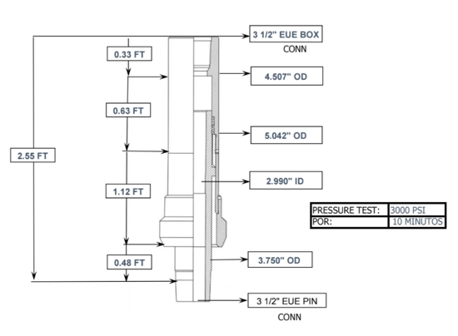

INSPECCIONADO POR: |  | FIRMA:

REVISADO POR: |  | FIRMA:

LIBERADO POR QHSE: |  | FIRMA:

MULE SHOE
 | Registro de inspección y dimensionamiento de herramientas |  |  | Fecha de Aprobación: 30-06-2026

 |  |  |  | Revisión: 0

FECHA:
CLIENTE:
POZO:
TIPO DE HERRAMIENTA:
SERIE:

 |  | MULE SHOE 3 1/2"EUE

CONN

INSPECCIONADO POR:_________________________________ |  |  | FIRMA:_____________________________________

REVISADO POR: __________________________________ |  |  | FIRMA:_____________________________________

LIBERADO POR QHSE: __________________________________ |  |  | FIRMA:_____________________________________

NOGO R
 | Registro de inspección y dimensionamiento de herramientas |  | Fecha de Aprobación: 30-06-2026

 |  |  | Revisión: 0

FECHA:
CLIENTE:
POZO:
TIPO DE HERRAMIENTA:
SERIE:

CONN
CONN

INSPECCIONADO POR:_________________________________ |  | FIRMA:_____________________________________

REVISADO POR: __________________________________ |  | FIRMA:_____________________________________

LIBERADO POR QHSE: __________________________________ |  | FIRMA:_____________________________________

ON-OFF
 | Registro de inspección y dimensionamiento de herramientas |  |  | Fecha de Aprobación: 30-06-2026

 |  |  |  | Revisión: 0

FECHA:
CLIENTE:
POZO:
TIPO DE HERRAMIENTA:
SERIE:

ON-OFF

CONN
3 1/2" EU BOX
CONN
3 1/2" EU PIN
2 PINES
2.974 ID
2 FT
3.892" OD
1.03 FT
1.66 FT
5.213 OD

 |  |  | PRESSURE TEST:
 |  |  | POR:

5.850" OD

INSPECCIONADO POR:_________________________________ |  | FIRMA:_____________________________________

REVISADO POR: __________________________________ |  | FIRMA:_____________________________________

LIBERADO POR QHSE: __________________________________ |  | FIRMA:_____________________________________

BIT SUB
 | Registro de inspección y dimensionamiento de herramientas |  |  |  | Fecha de Aprobación: 30-06-2026

 |  |  |  |  | Revisión: 0

FECHA:
CLIENTE:
POZO:
TIPO DE HERRAMIENTA:
SERIE:

 |  |  | BIT SUB

CONN
CONN
OD
¨ID
'

 |  | DRITF TO:
 |  | SERIAL:
 |  | POR:

INSPECCIONADO POR:_________________________________ |  |  |  | FIRMA:_____________________________________

REVISADO POR: __________________________________ |  |  |  | FIRMA:_____________________________________

LIBERADO POR QHSE: __________________________________ |  |  |  | FIRMA:_____________________________________

ROTARY SUB
 | Registro de inspección y dimensionamiento de herramientas |  | DYN-FCR-RE-002 Versión: 04

FECHA: | 2026-03-28
CLIENTE: | EP PETROECUADOR
POZO: | ARZA-005
TIPO DE HERRAMIENTA: | ROTARY SUB 3 1/2 EU PIN x 3 1/2" CBS3 BOX X
SERIE: | 086 (DY-VT-005)

CONN
3 1/2 EU PIN
CONN
3 1/2 CBS3 PIN
3.510" OD
2.945" ID
1.23 FT

INSPECCIONADO POR:_________________________________ |  | FIRMA:_____________________________________

REVISADO POR: __________________________________ |  | FIRMA:_____________________________________

LIBERADO POR QHSE: __________________________________ |  | FIRMA:_____________________________________

RETRIVING HEAD
 | Registro de inspección y dimensionamiento de herramientas |  |  | Fecha de Aprobación: 30-06-2026

 |  |  |  | Revisión: 0

FECHA:
CLIENTE:
POZO:
TIPO DE HERRAMIENTA:
SERIE:

Retriving Head

CONN

OD

OD

OD

OD

 |  | DRITF TO:
 |  | SERIAL:
 |  | POR:

INSPECCIONADO POR:_________________________________ |  |  | FIRMA:_____________________________________

REVISADO POR: __________________________________ |  |  | FIRMA:_____________________________________

LIBERADO POR QHSE: __________________________________ |  |  | FIRMA:_____________________________________

X-OVER
 | Registro de inspección y dimensionamiento de herramientas |  | Fecha de Aprobación: 30-06-2026

 |  |  | Revisión: 0

FECHA:
CLIENTE:
POZO:
TIPO DE HERRAMIENTA:
SERIE:

CONN
CONN

INSPECCIONADO POR:_________________________ |  | FIRMA:_____________________________________

REVISADO POR:______________________________ |  | FIRMA:_____________________________________

LIBERADO POR QHSE:_________________________ |  | FIRMA:_____________________________________

PACKER AS1-X
 | Registro de inspección y dimensionamiento de herramientas |  |  | Fecha de Aprobación: 30-06-2026

 |  |  |  | Revisión: 0

FECHA:
CLIENTE:
POZO:
TIPO DE HERRAMIENTA: | 7” MODEL “AS1-X” MECHANICALLY SET RETRIEVABLE PACKER
SERIE:

PACKER “AS1-X”

CONN
CONN

 |  |  | DRITF TO:
 |  |  | SERIAL:
 |  |  | POR:

INSPECCIONADO POR:_________________________________ |  | FIRMA:_____________________________________

REVISADO POR: __________________________________ |  | FIRMA:_____________________________________

LIBERADO POR QHSE: __________________________________ |  | FIRMA:_____________________________________

PACKER RHP-SPR
 | Registro de inspección y dimensionamiento de herramientas |  |  | Fecha de Aprobación: 30-06-2026

 |  |  |  | Revisión: 0

FECHA:
CLIENTE:
POZO:
TIPO DE HERRAMIENTA: | 7.00” (26.0-29.0#) 5.968” OD MODEL RHP-SPR HYDRAULIC SET RETRIEVABLE PACKER
SERIE:

7.00” (26.0-29.0#) 5.968” OD MODEL RHP-SPR HYDRAULIC SET RETRIEVABLE PACKER

CONN
CONN

 |  |  | DRITF TO:
 |  |  | SERIAL:
 |  |  | POR:

INSPECCIONADO POR:_________________________________ |  | FIRMA:_____________________________________

REVISADO POR: __________________________________ |  | FIRMA:_____________________________________

LIBERADO POR QHSE: __________________________________ |  | FIRMA:_____________________________________

RETRIEVABLE BRIDGE PLUG
 | Registro de inspección y dimensionamiento de herramientas |  | Fecha de Aprobación: 30-06-2026

 |  |  | Revisión: 0

FECHA:
CLIENTE:
POZO:
TIPO DE HERRAMIENTA:
SERIE:

RETRIEVABLE BRIDGE PLUG

OD:

INSPECCIONADO POR:_________________________________ |  | FIRMA:_____________________________________

REVISADO POR: __________________________________ |  | FIRMA:_____________________________________

LIBERADO POR QHSE: __________________________________ |  | FIRMA:_____________________________________

PACKER R3
 | Registro de inspección y dimensionamiento de herramientas |  |  | Fecha de Aprobación: 30-06-2026

 |  |  |  | Revisión: 0

FECHA:
CLIENTE:
POZO:
TIPO DE HERRAMIENTA:
SERIE:
CONN
OD
OD
ID
OD
OD
OD
OD

 |  |  | DRITF TO:
 |  |  | SERIAL:
 |  |  | POR:

 |  |  | TURN TO LEFT

 |  |  | TURN TO RIGHT |  | X

EUE
CONN

INSPECCIONADO POR:_________________________________ |  | FIRMA:_____________________________________

REVISADO POR: __________________________________ |  | FIRMA:_____________________________________

LIBERADO POR QHSE: __________________________________ |  | FIRMA:_____________________________________

PACKER RETRIVAMATIC
 | Registro de inspección y dimensionamiento de herramientas |  |  | Fecha de Aprobación: 30-06-2026

 |  |  |  | Revisión: 0

FECHA:
CLIENTE:
POZO:
TIPO DE HERRAMIENTA:
SERIE:

CONN
OD
ID
OD
OD
OD
OD
OD
OD
OD

 |  |  | DRITF TO:
 |  |  | SERIAL:
 |  |  | POR:

 |  |  | TURN TO LEFT

 |  |  | TURN TO RIGHT

EUE
CONN

INSPECCIONADO POR:_________________________________ |  | FIRMA:_____________________________________

REVISADO POR: __________________________________ |  | FIRMA:_____________________________________

LIBERADO POR QHSE: __________________________________ |  | FIRMA:_____________________________________

CENTRALIZADOR
 | Registro de inspección y dimensionamiento de herramientas |  |  |  | Fecha de Aprobación: 30-06-2026

 |  |  |  |  | Revisión: 0

FECHA:
CLIENTE:
POZO:
TIPO DE HERRAMIENTA:
SERIE:

 |  |  | X-OVER

CONN
CONN
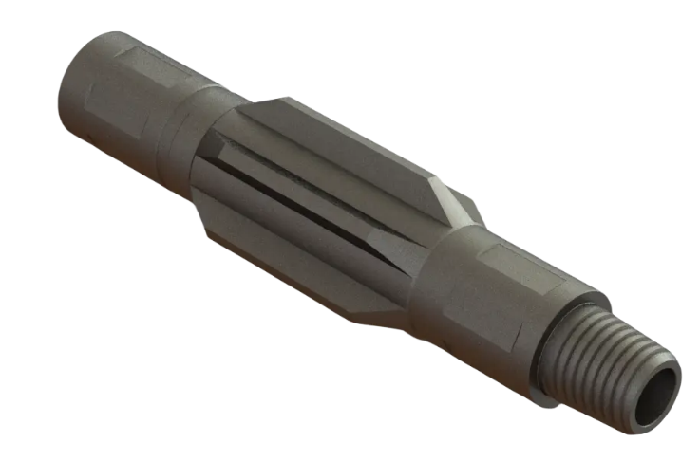

 |  | DRITF TO:
 |  | SERIAL:
 |  | POR:

INSPECCIONADO POR:_________________________________ |  |  |  | FIRMA:_____________________________________

REVISADO POR: __________________________________ |  |  |  | FIRMA:_____________________________________

LIBERADO POR QHSE: __________________________________ |  |  |  | FIRMA:_____________________________________

Hoja1
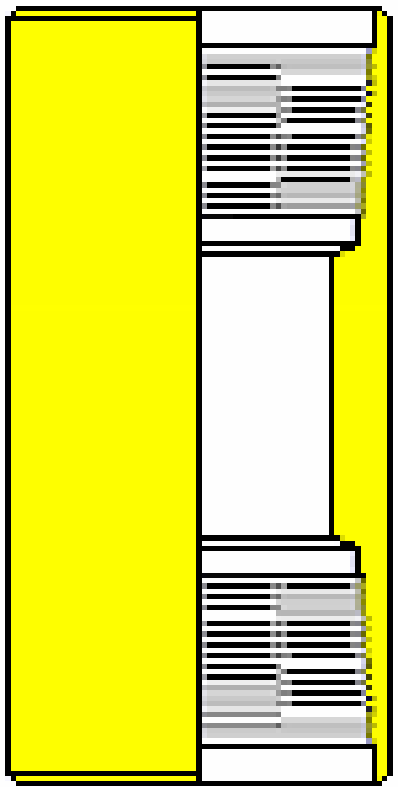

K-1 CON RETENEDOR
 | Registro de inspección y dimensionamiento de herramientas |  |  | Fecha de Aprobación: 30-06-2026

 |  |  |  | Revisión: 0

FECHA:
CLIENTE:
POZO:
TIPO DE HERRAMIENTA:
SERIE:

 |  | SETTING TOOL K1
CONN

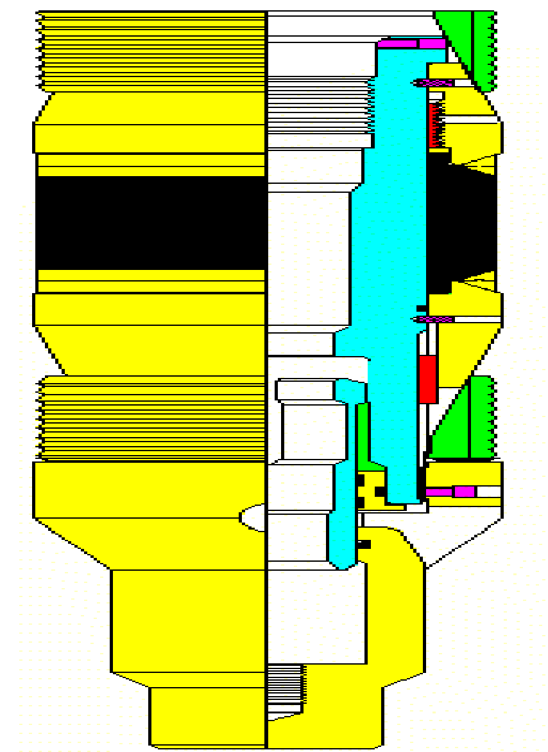

INSPECCIONADO POR:_________________________________ |  |  | FIRMA:_____________________________________

REVISADO POR: __________________________________ |  |  | FIRMA:_____________________________________

LIBERADO POR QHSE: __________________________________ |  |  | FIRMA:_____________________________________

MST CON RETENEDOR
 | Registro de inspección y dimensionamiento de herramientas |  |  | Fecha de Aprobación: 30-06-2026

 |  |  |  | Revisión: 0

FECHA:
CLIENTE:
POZO:
TIPO DE HERRAMIENTA:
SERIE:

 |  | SETTING TOOL K1
CONN

INSPECCIONADO POR:_________________________________ |  |  | FIRMA:_____________________________________

REVISADO POR: __________________________________ |  |  | FIRMA:_____________________________________

LIBERADO POR QHSE: __________________________________ |  |  | FIRMA:_____________________________________

